关系图
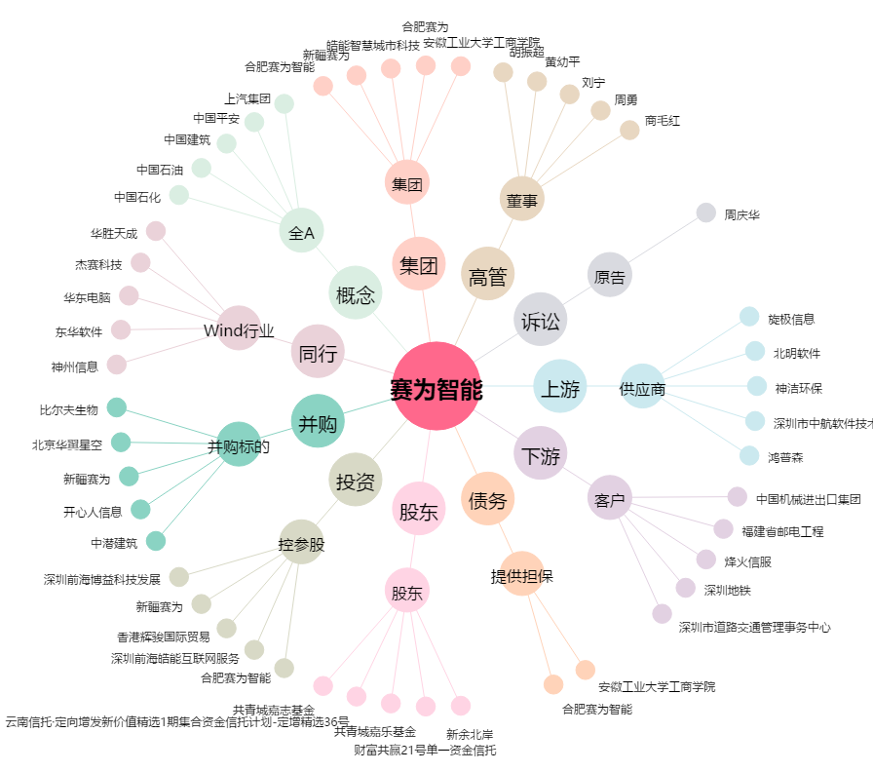
赛为智能[300044.SZ] - 关系概览图

